報告用(患者票)
患者票 |  |  | 患者１ |  |  |  |  |  |  |  |  |  |  |  | 患者２
 | 店舗名 | 店舗回答済 | 問1 | 問2 | 問3 | 問4 | 問5 | 問6 | 問7 | 問8 | 問9 | 問10 | 問11 | 問12 | 問1 | 問2 | 問3 | 問4

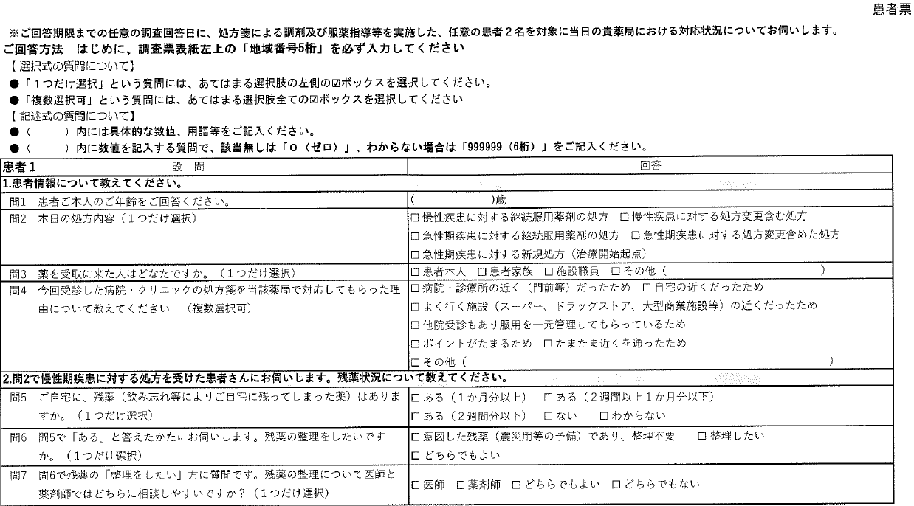
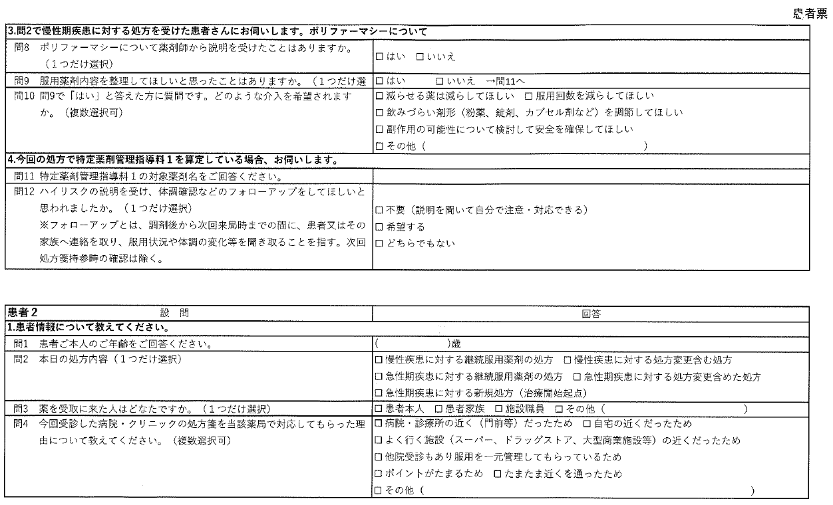

報告用(薬局票)
薬局票 |  |  |  |  |  |  |  | 問6 |  |  |  |  |  |  | 問10 |  |  |  | 問13 |  |  |  |  |  |  | 問19 |  | 問20 |  |  | 問21 |  |  | 問22 |  |  |  |  |  | 問26 |  |  | 問27 |  |  |  | 問29 |  |  | 問30 |  |  |  |  | 問34 |  |  | 問36 |  |  | 問38 |  |  |  |  |  |  |  |  |  |  |  | 問49 |  |  |  |  |  |  |  |  |  |  |  |  |  |  | 問63 |  | 問64 |  |  |  |  |  |  |  |  |  | 問73 |  |  |  |  |  | 問78 |  |  |  | 問80
 | 店舗名 | 店舗回答済 | 問1 | 問2 | 問3 | 問4 | 問5 | ① | ② | ③ | ④ | 問7 | 問8 | 問9 | ① | ② | 問11 | 問12 | ① | ② | 問14 | 問15 | 問16 | 問17 | 問18 | ① | ② | ① | ② | ③ | ① | ② | ③ | ① | ② | ③ | 問23 | 問24 | 問25 | ① | ② | ③ | ① | ② | ③ | 問28 | ① | ② | ③ | ① | ② | 問31 | 問32 | 問33 | ① | ② | 問35 | ① | ② | 問37 | ① | ② | 問39 | 問40 | 問41 | 問42 | 問43 | 問44 | 問45 | 問46 | 問47 | 問48 | ① | ② | 問50 | 問51 | 問52 | 問53 | 問54 | 問55 | 問56 | 問57 | 問58 | 問59 | 問60 | 問61 | 問62 | ① | ② | ① | ② | 問65 | 問66 | 問67 | 問68 | 問69 | 問70 | 問71 | 問72 | ① | ② | 問74 | 問75 | 問76 | 問77 | ① | ② | ③ | 問79 | 血圧計 | 心電図 | パルスオキシメーター | 体重計 | 骨密度測定器 | 体組成計 | 体内糖化度測定器 | 血管年齢計 | その他

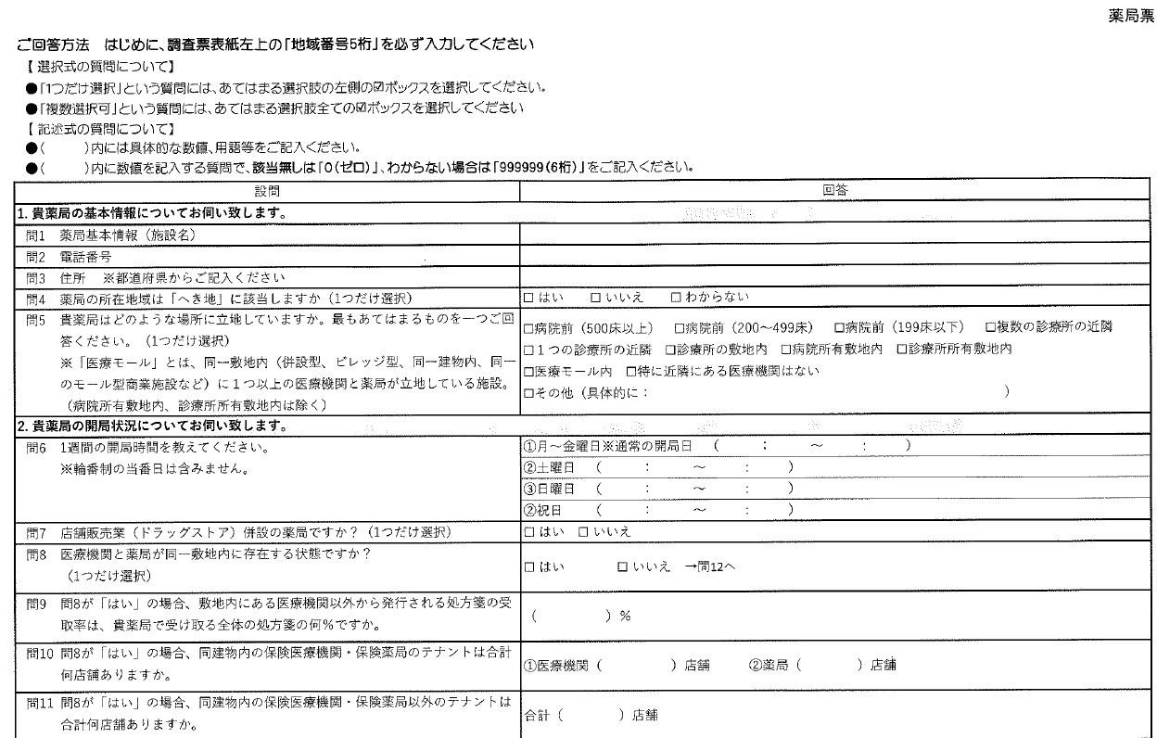
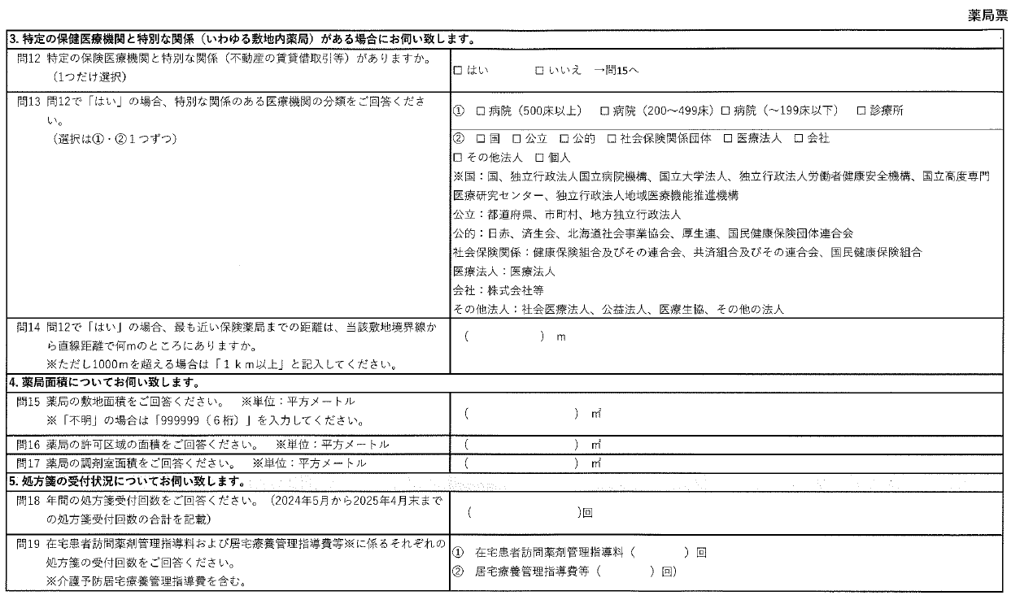
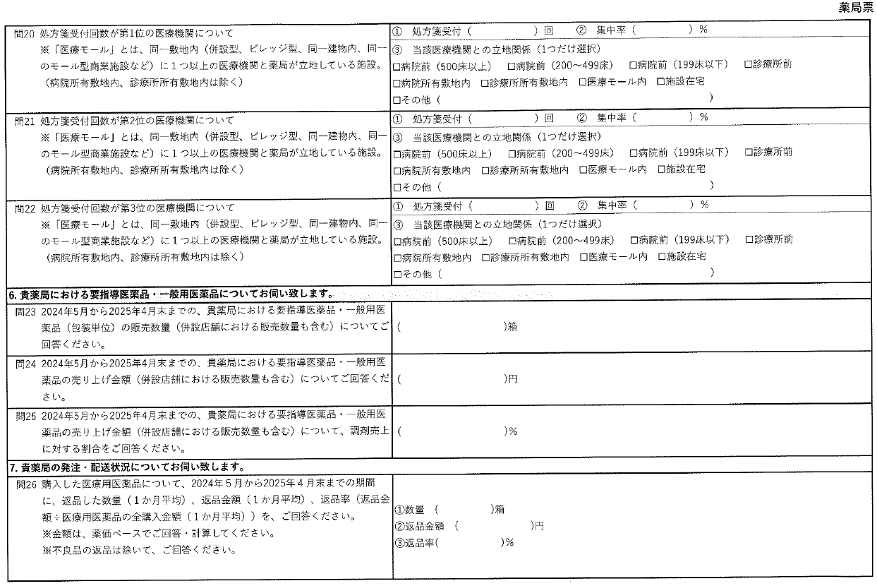
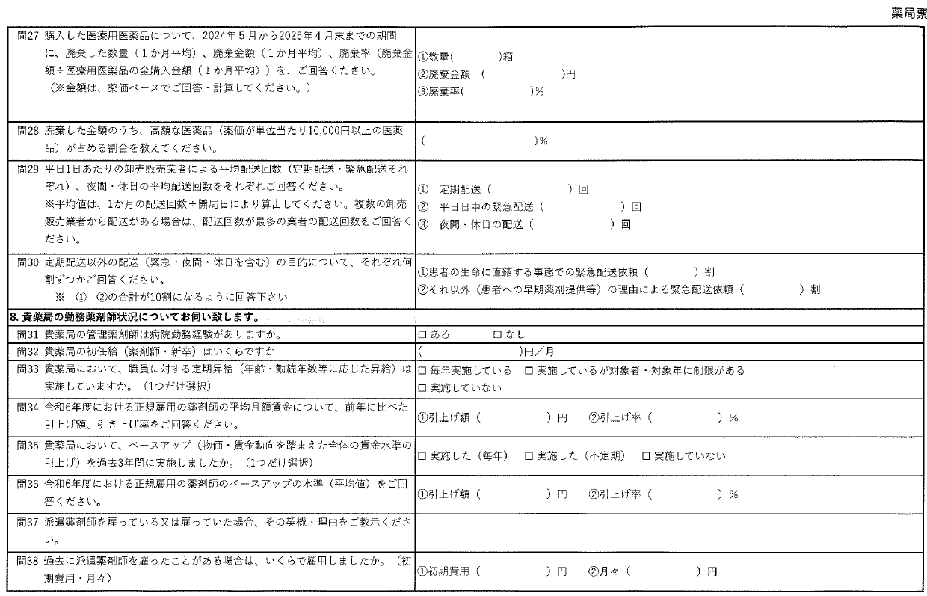
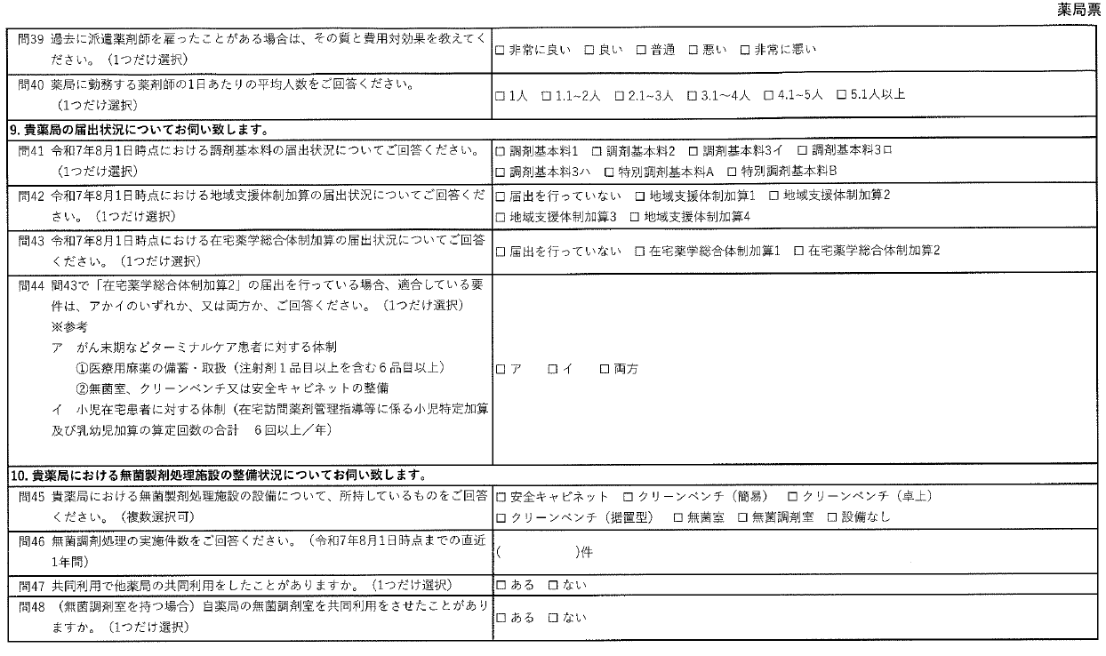
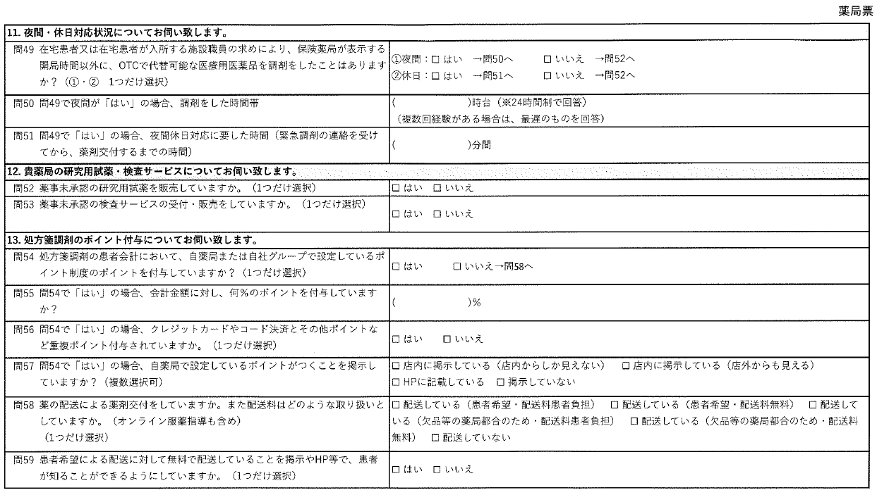
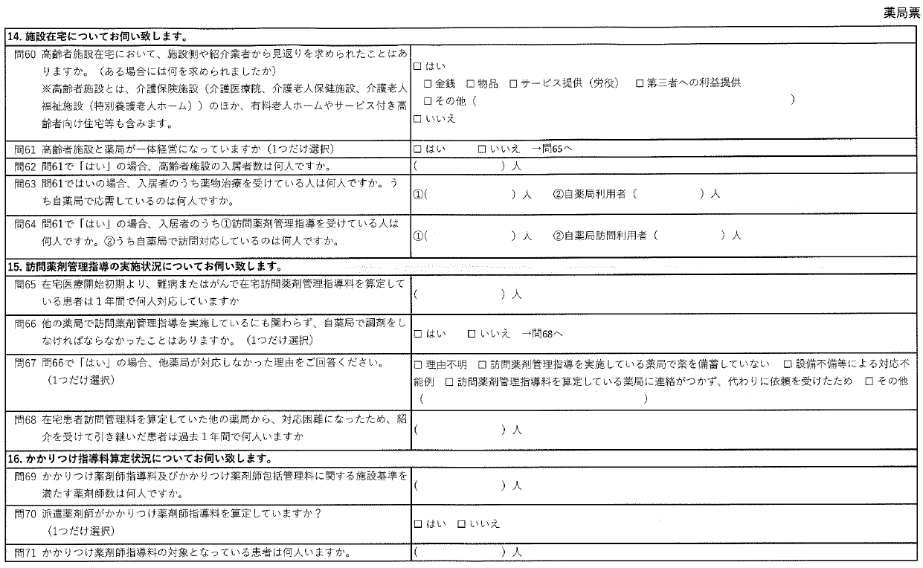
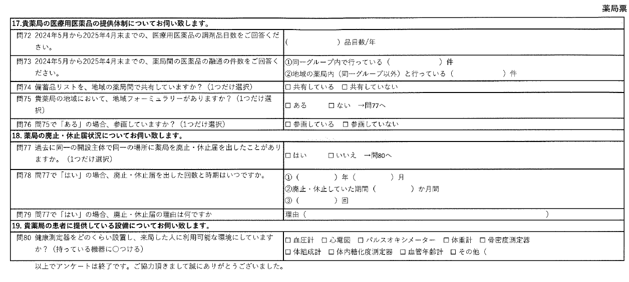

報告用(薬剤師票)
薬剤師票
 | 店舗名 | 店舗回答済 | 問1 | 問2 | 問3 | 問4 | 問5 | 問6 | 問7 | 問8 | 問9 | 問10 | 問11 | 問12 | 問13 | 問14 | 問15 | 問16 | 問17 | 問18 | 問19 | 問20 | 問21 | 問22 | 問23 | 問24 | 問25 | 問26 | 問27 | 問28 | 問29 | 問30 | 問31 | 問32 | 問33 | 問34 | 問35 | 問36 | 問37 | 問38 | 問39 | 問40

